Conformance testing - Android
Conformance testing check-list (Android)
Category | ID | Checkpoint | APP_TITLE | Notes
 |  |  | DEVICE
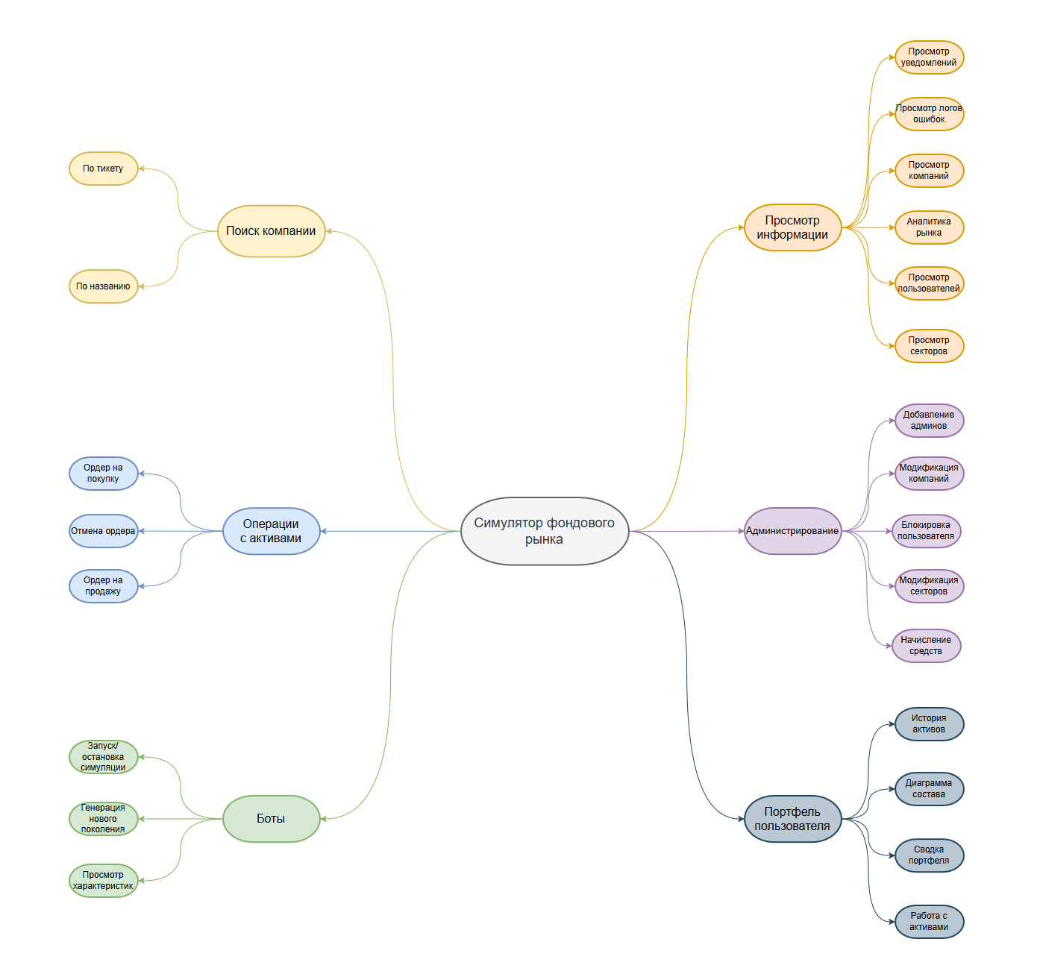
Доступность и запуск | CT-1 | Открывается ли главная страница приложения по URL? | Not applied
 | CT-2 | Корректно ли загружаются все статические файлы нет ошибок 404? | Passed
 | CT-3 | Есть ли индикатор загрузки (лоадер) при открытии страницы с тяжелым контентом? | Passed
 | CT-4 | Текст не выходит за границы блоков (нет наложений). | Passed
 | CT-5 | Все интерактивные элементы (кнопки, ссылки) меняют внешний вид при наведении (hover). | Passed
 | CT-6 | Корректно ли отображается приложение на разных разрешениях экрана. | Passed
 | CT-7 | Проверить отображение иконок во вкладке браузера. | Passed
 | CT-8 | Корректно ли работают кнопки "Назад", "Вперед", "Обновить" в браузере? | Passed
Кроссбраузерное тестирование | CT-9 | Chrome: Основной функционал работает корректно. | Passed
 | CT-10 | Firefox: Основной функционал работает корректно. | Passed
 | CT-11 | Edge: Основной функционал работает корректно. | Passed
 | CT-12 | Safari: Основной функционал работает корректно. | Passed
Регистрация и Авторизация | CT-13 | Успешный вход в аккаунт с корректными данными | Passed
 | CT-14 | Регистрация невозможна без заполнения обязательных полей | Passed
 | CT-15 | Проверка валидации полей (email содержать @, пароль должен быть длиннее N символов). | Passed
 | CT-16 | Отображаются ли понятные сообщения об ошибках ввода (под полями или всплывающие)? | Passed
 | CT-15 | Невозможность входа с неверным паролем. | Passed
 | CT-16 | Невозможность входа с несуществующим логином | Passed
Безопасность | CT-17 | Сохраняется ли сессия после перезагрузки страницы (пользователь не "вылетает" из аккаунта)? | Passed
 | CT-18 | Работает ли приложение по HTTPS (если продакшн) или HTTP (если локально)? | Not applied
Производительность | CT-19 | Время загрузки страницы не превышает разумных пределов (проверить через вкладку Network). | Passed
 | CT-20 | Нет ли утечек памяти при долгой работе или активном использоватии | Failed
 | CT-21 | Приложение нормально ведет себя при медленном интернете? | Passed
Работа с БД | CT-22 | Создается ли запись в таблице Users после регистрации? | Passed
 | CT-23 | Корректно ли обновляются данные в БД при изменении профиля пользователя? | Passed
Тестирование API | CT-24 | При отправке формы (логин/регистрация) приходит ли корректный ответ от сервера? | Passed
Портфель | CT-25 | История активов отображется корректно | Passed
 | CT-26 | Операции с активами работают корректно | Passed
Боты | CT-27 | Новое поколение успешно генерируется | Passed
 | CT-28 | Генерация новых ботов возвращает активы старых на рынок | Passed
Администрирование | CT-29 | Заблокированный пользователь не может войти | Passed
 | CT-30 | Зачисленые средства добавлябтся на аккаунт пользователя | Passed
 | CT-31 | Добавленные компании появляются на рынке | Passed
 | CT-32 | Удаленные компании не отображются в каталоге и портфеле | Passed
Операции с активами | CT-33 | Новый ордер автономно заполняется при наличии подходящих активов | Passed
 | CT-34 | Частичное или полное выполнение ордеров отправляют уведомления пользователю | Passed
 | CT-35 | Пользователь не может создать ордер при недостатке средств на балансе | Passed
 | CT-36 | Отмена ордера возвращает непотраченные средства на баланс | Passed
 |  | Passed | 33
 |  | Failed | 1
 |  | Blocked | 0
 |  | Not applied | 2
 |  | Not tested | 0

